斗环技能范例
战士 | 生命气息

Lv.15 | 力量强化 | 物理攻击力提高15%/25%
 | 格挡精通 | 发动攻击时，你进入弱格挡状态，此时减伤率为你正常格挡的一半
Lv.20 | 武器防御 | 格挡减伤率提升10%/20%
 | 武器精通 | 技能使用间隔缩短15%/30%
Lv.25 | 顺势 | 顺着移动朝向发出的正面攻击伤害会提升15%/25%
 | 寻找空档 | 格挡后的攻击无视目标15%/25%的防御，持续3秒，冷却10秒
Lv.30 | 高阶战士 | 力量强化/武器防御/武器精通/顺势/寻找空档的特性效果获得提升，解锁新战士特性
Lv.35 | 蓄力 | 长按技能按键可以消耗生命气息，造成更大威力的打击（最多提高50%）
 | 蓄势 | 连续成功进行的攻击会蓄势，在5秒内逐渐提高自身的伤害（最多30%），5秒后可以在不蓄力的情况下打出威力略弱的蓄力攻击（20%额外伤害）
Lv.40 | 冲锋 | 快速连按的向前移动会变为冲锋，移动速度大幅提升（冷却6秒）
 | 后撤 | 快速连按的向后移动会变为后跳，同时可以在2秒内格挡来自正面的攻击（进行攻击则解除），冷却5秒
Lv.45 | 战斗本能 | 生命值低于40%时，格挡减伤率提升30%
 | 双重打击 | 成功命中一次蓄力攻击后，可以立刻再次以相同威力释放一次该技能，但额外消耗50%生命气息
Lv.50 | 集中防御 | 在15秒内用武器格挡住所有攻击，每次格挡成功后都会对周围敌人造成一次反击

海盗 | 生命气息

Lv.15 | 体质强化 | 生命值提高15%/25%
 | 力量强化 | 物理攻击力提高15%/25%
Lv.20 | 生命之力 | 生命气息自然恢复速率提高50%/100%
 | 重武器 | 伤害无视目标15%/25%的防御
Lv.25 | 进攻态势 | 连续向前移动1秒后，下一次技能造成的伤害提高30%
 | 防守态势 | 连续向后移动1秒后，接下来的3秒内，获得一次格挡
Lv.30 | 高阶海盗 | 体质强化/力量强化/生命之力/重武器的特性效果获得提升，解锁新海盗特性，战斗中获得律动效果
Lv.35 | 律动之息 | 律动时每次技能命中敌人时回复生命值
 | 霸体 | 律动时获得霸体
Lv.40 | 生命意志 | 生命值高于60%时，受到的伤害降低20%
 | 绝境意志 | 生命值低于40%时，造成的伤害提高40%
Lv.45 | 威势 | 律动中造成的硬直判定提高60%
 | 奋起 | 当生命值低于40%时，自身所有恢复效果提高50%
Lv.50 | 绝境逢生 | 律动状态中生命值不会降低到1点以下

狂战士 | 生命气息

Lv.15 | 力量强化 | 物理攻击力提高15%/25% | Lv.15 | 鲁莽 | 防御力越低，攻击越高
 | 战争狂热 | 每损失10%的生命值，自身造成的伤害提升5%/10% |  | 沐血 | 造成伤害时叠加生命值回复/秒
Lv.20 | 生命之力 | 生命气息自然恢复速率提高50%/100% | Lv.20 | 极地伟力 | 恢复生命时伤害周围敌人
 | 嗜血 | 造成物理伤害的15%/25%会恢复自身生命值 |  | 战场主宰 | 受到伤害时获得临时最大生命
Lv.25 | 恢复体质 | 自身受到的所有恢复效果提升25%/50% | Lv.25 | 掌握狂热 | 你可以自由地转化生命气息与生命值，但有损失
 | 气力重生 | 使用生命气息恢复生命值时，会在3秒内降低50%所受到的伤害，冷却15秒 |  | 再来！ 你重复同一个攻击动作时，那个动作会更快更强更不可阻止
Lv.30 | 高阶狂战士 | 力量强化/嗜血/生命之力/恢复体质/战争狂热的特性效果获得提升，解锁新狂战士特性 | Lv.30 | 狂！战！士！ | 斗环特性效果获得提升，解锁新狂战士特性
Lv.35 | 弱者打击 | 对生命值低于50%的目标进行攻击造成的硬直系数增加50% | Lv.35 | 猝死 | 你的伤害大幅提升，但但造成的硬直下降
 | 再生 | 使用治疗技能后，会在5秒内逐步再为自己恢复等量的生命值，冷却15秒 |  | 怒吼 | 你攻击生命越低的敌人硬直系数会越高
Lv.40 | 背水 | 当生命值低于40%时，技能使用间隔缩短30%（拼死一搏触发时，背水会暂时失效） | Lv.40 | 碾压 | 你未命中或未完全生效的技能冷却下降
 | 集中 | 每三次攻击命中同一目标时，能够恢复自身10%的生命气息 |  | 震荡 | 每数次攻击命中同一目标时，能够降低对方的施法资源同时获得生命气息
Lv.45 | 强袭态势 | 主动进入战斗状态的5秒内，造成的伤害提升30% | Lv.45 | 不朽 | 生命越低，越多的技能可以无视硬直使用
 | 坚韧 | 当生命值低于40%时，不会被硬直 |  | 收割 生命越低时移动速度越快
Lv.50 | 拼死一搏 | 当生命值降低到20%以下时，在5秒内将造成伤害的100%转化为生命值，技能使用间隔缩短50%（不和背水叠加），冷却180秒 | Lv.50 | 无前 | 在前进时获得生命气息

骑士 | 信念之力

Lv.15 | 体质强化 | 生命值提高15%/25%
 | 装甲精通 | 从装备中获得的防御属性提升10%/20% | Lv.15 | 坚定信念 | 你的耐性获得强化，获得生命、防御加值
Lv.20 | 盾牌防御 | 格挡减伤率提升10%/20% |  | 凝聚信念 | 你的攻击都会增加目标及其小范围内敌方对你的仇恨
 | 反击战术 | 成功格挡后，3秒内攻击造成的伤害会提高30% | Lv.20 | 圣盾抵挡 | 你的所有攻击动作视为弱化型【格挡】
Lv.25 | 神力加护 | 每次消耗信念之力对一名友军造成影响时，自身会获得一个10%最大生命值的护盾，持续8秒，冷却15秒 |  | 不动如山 | 你受到的僵直效果一定幅度降低
 | 神力交感 | 每次消耗信念之力对一名友军造成影响时，自身的技能使用间隔缩短30%，持续5秒，冷却15秒 | Lv.25 | 指引 | 信念的指引使你坚持向前，周围队友获得一定的强化效果
Lv.30 | 高阶骑士 | 体质强化/装甲精通/盾牌防御的特性效果获得提升，解锁新骑士特性 |  | 咏叹 | 神圣之光照耀着你，受到【凝聚信念】影响的敌方对你的伤害减少
Lv.35 | 焦点 | 技能造成的仇恨值会提高40% | Lv.30 | 神圣骑士 | 进入战斗你会获得一层【圣光沁盾】，护盾持续中你不会受到控制效果影响
 | 庇佑 | 根据当前剩余信念之力获得伤害减免，最高为50% | Lv.35 | 神圣剑盾 | 你按住攻击键将进入【神圣盾】状态，移动速度减缓，获得格挡效果，格挡触发瞬间松开攻击键可以进行【神圣剑】反击（反击后进入冷却）
Lv.40 | 审判 | 消耗信念之力的伤害技能，伤害提高50% |  | 守护意志 | 压住右键使队友获得神圣庇护，全体获得减伤盾，所受伤害全部由骑士承担（该伤害可通过格挡减弱）
 | 恩赐守护 | 你受到的所有硬直判定减少50% | Lv.40 | 复仇之光 | 你受到攻击伤害的一部分将反弹给相应目标（PVE无限制，PVP长冷却）
Lv.45 | 再生祝福 | 受到信念之力的增益效果影响时，在5秒内恢复10%的最大生命值 |  | 神圣铠 | 你的防御获得全方面加值（包括对法术减免）
 | 神圣重铠 | 生命值低于40%时，防御属性提升80% | Lv.45 | 恩赐祝福 | 你与你的队友获得更强效果的【指引】
Lv.50 | 天堂之光 | 在3秒内，使自身周围的所有友军进入无敌和免疫状态，冷却180秒 |  | 双子祝福 | 战败后，你获得【战斗续行】效果，获得小幅度生命回复，可触发三次（PVP有限制）
 |  |  | Lv.50 | 信念爆发 | 立刻嘲讽并造成信念漩涡拉近周围敌方对你进行攻击，期间获得巨幅【虚假生命值】，之后将所受伤害的大部分爆发出来且造成眩晕效果

武师 | 连击点数 |  | Lv.15 | 着甲训练 | 你着全身甲受到的减成降低
 |  |  |  | 持枪刺击 | 你可以如同使用你的主武器一样使用任意物品作为武器，使得他们只有射程差别
Lv.15 | 力量强化 | 物理攻击力提高15%/25% | Lv.20 | 单手盾挡 | 你装备盾牌时获得额外生命，仅在格挡失败的时候消耗它
 | 体术精通 | 技能释放间隔缩短15%/25% |  | 盾偏折法 | 你【格挡】成功时会回击目标以硬直
Lv.20 | 武术姿态 | 连击的维持时间缩短33%，但自身造成的所有伤害提升15%/25%，无法和游击姿态同时装配 | Lv.25 | 小队战术 | 依照队伍内各职业数量、比例给予他们加成
 | 游击姿态 | 连击的维持时间增加33%，移动速度提升15%，但攻击造成的伤害降低20%，无法和武术姿态同时装配 |  | 如山身躯 | 你身后的队友受到的伤害减少
Lv.25 | 越战越勇 | 连击次数每增加50/40，自身物理攻击力提高10%，最高50% | Lv.30 | 授衔骑士 | 你的一些技能会从后方为你招来坐骑
 | 终结拳 | 绝招造成的伤害提升50%，造成的硬直判定增加50% | Lv.35 | 光荣冲锋 | 你处于【骑乘】中按住攻击键将进入【冲锋】状态，移动速度增加，获得格挡效果，格挡触发瞬间松开攻击键可以击退周围敌人（反击后进入冷却）
Lv.30 | 高阶武师 | 提升力量强化/体术精通/武术姿态/越战越勇的效果，解锁新武师特性 |  | 破口战术 | 你冲锋时，周围队友获得移动速度加成且所受伤害全部由骑士承担（该伤害可通过格挡减弱）
Lv.35 | 精准打击 | 暴击率提升25% | Lv.40 | 战马践踏 | 你【骑乘】时受到近距离攻击时战马将同时践踏以反击它们
 | 弱点追击 | 对硬直状态下的目标造成伤害增加30% |  | 天衣无缝 | 你的铠甲损坏速度更快但防御能力更强
Lv.40 | 闪避突袭 | 脱离闪避状态后的2秒内，下一次攻击必定暴击 | Lv.45 | 传世宝甲 | 你在没有装备的时候会立即得到一套额外的全身铠
 | 空挡反击 | 被硬直的瞬间发动攻击，可以使自己脱离硬直状态并打断敌人的下一次攻击 |  | 不灭意志 | 阵亡但铠甲耐久度未归零时，你的铠甲耐久度立即归零并获得小幅度生命回复
Lv.45 | 身法 | 暴击时2秒内提升30%移动速度 | Lv.50 | 三位一体 | 立即使你铠甲的耐久度归零之后你、你的战马、你的铠甲将作为三个独立单位作战
 | 震撼铁拳 | 暴击造成的硬直判定增加30%
Lv.50 | 极意 | 8秒内暴击率提升100%，免疫控制和硬直，但效果结束后自身受到的伤害会增加50%，物理攻击力会降低50%，负面效果持续5秒

 |  |  | Lv.15 | 战意 | 你的移动速度出招速度提高
 |  |  |  | 强化筋力 | 长时间的锻炼使你减少出招硬直
舞者 | 连击点数 |  | Lv.20 | 巨力斩 | 你在击中格挡的目标时获得更优判定
 |  |  |  | 钢铁抵挡 | 你的格挡获得强化，减伤效果提高
Lv.15 | 高岭之花 | 进行舞蹈时所受伤害降低10%/20% | Lv.25 | 快速接近 | 你可以选择普通攻击蓄力，为此你的下一次攻击获得一次前冲效果
 | 魅惑 | 受到你伤害的敌人在5秒内对你的伤害降低15% |  | 追击 | 连续按下移动，你获得【冲锋】效果，期间无法进行格挡
Lv.20 | 独舞 | 当舞蹈没有影响到友军时，停止舞蹈后可以让舞蹈效果额外延长5/10秒，否则持续时间为2/4秒 | Lv.30 | 纯粹的战士 | 你的历练使你更加强大，你的技能消耗减少，伤害增加
 | 华丽开场 | 舞蹈的作用范围增大15%/30% | Lv.35 | 重蓄力 | 战士的高阶技巧，你可以进行技能的进阶蓄力追加额外效果
Lv.25 | 大河奔流 | 消耗连击点数后，你的移动速度提升15%，持续3秒 |  | 挑战者 | 你的连击次数越多，你的物理攻击力越高，硬直越短
 | 动魄 | 每段舞蹈开始的同时降低周围敌人移动速度30%，持续3秒 | Lv.40 | 姿态调整 | 当你被连击/僵直时，你可以进行一次无偿调整（跳跃键）避免这个状态（长冷却）
Lv.30 | 高阶舞者 | 提升高岭之花/独舞/华丽开场的效果，解锁新舞者特性 |  | 专注之心 | 格挡成功后都会提高下一次的攻击伤害，并回复生命气息
Lv.35 | 兴起舞致 | 维持舞蹈需要的连击点数下降50% | Lv.45 | 心眼 | 进入战斗时你获得一次自动的【格挡反击】，该效果被触发后一段时间刷新
 | 鬼魅之影 | 每段舞蹈开始后，可以闪躲受到的第一次伤害 |  | 战斗本能 | 生命值越低，你的技能刷新速率越快（如心眼、姿态调整），消耗越低
Lv.40 | 掌上飞燕 | 正在舞蹈且未进行移动时获得免疫 | Lv.50 | 战意纵横 | 锁定一个范围内的敌人，期间你不会受到他们的伤害，你的生命气息消耗记为回复
 | 鼓动 | 增益类舞蹈的效果强度增加50%
Lv.45 | 摄魂夺魄 | 在舞蹈范围内的敌人受到攻击造成的硬直判定会提升30%
 | 隐刃之舞 | 舞蹈时，可以将受到伤害的15%反射回伤害来源
Lv.50 | 魅舞之恒 | 持续10秒以上的舞蹈，即便切换或中断，也可以使作用效果维持至脱离战斗

侠客 | 连击点数

Lv.15 | 力量强化 | 物理攻击力提高15%/25%
 | 侠客列传 | 技巧提高15%/25%
Lv.20 | 武器精通 | 技能释放间隔缩短15%/30%
 | 微风之息 | 攻击命中敌人时，移动速度提高15%/25%
Lv.25 | 气息流转 | 消耗连击点数的攻击命中敌人时可以返还25%的消耗
 | 收势 | 攻击动作中时，连击后退按键两次可以强制打断当前动作并在1秒内获得闪避，冷却时间9秒
Lv.30 | 高阶侠客 | 力量强化/侠客列传/武器精通/微风之息的特性效果获得提升，解锁新侠客特性
Lv.35 | 回击之刃 | 闪避状态中的下一次攻击无视目标50%的防御
 | 精准打击 | 暴击率提升25%
Lv.40 | 破斩 | 一击类技能的效果提升50%，无法和连斩同时装配
 | 连斩 | 连击类技能的效果提升50%，无法和破斩同时装配
Lv.45 | 疾风之佑 | 使用突进移动类技能时获得免疫（可被硬直）
...
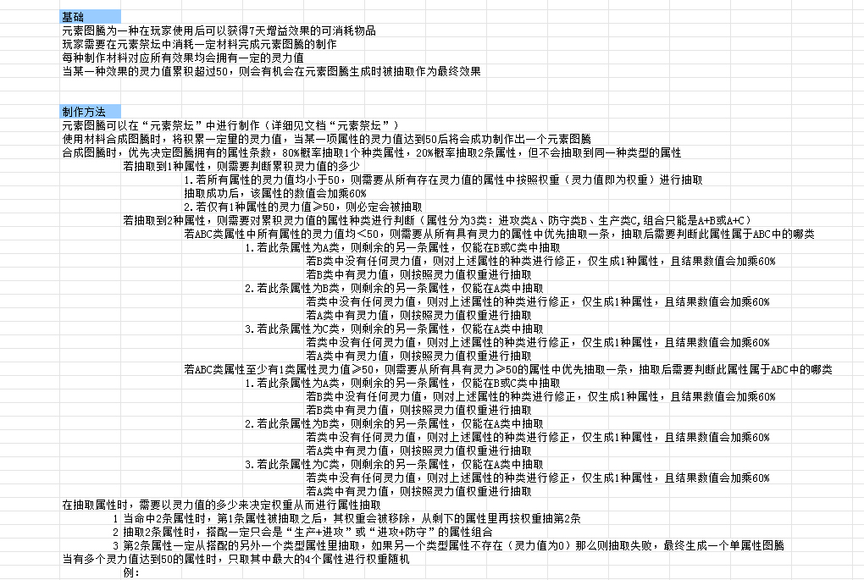
...
 |  |  |  |  | 牧师 | 信念之力
...

